Sheet1
委机2025-2026年关办公楼植摆租赁清单
序号 | 摆放位置 | 植物名 称 | 规格 (高） | 数量 (盆) | 图例 | 单价（元） | 总价 | 备注
1 | 大门台阶 两边 | 杜鹃（中号） | 0.3m | 128 |  |  |  | 中号杜鹃，每边宽1.2m/8盆，8级台阶，平时摆放绿植，节假日摆放花卉
2 | 室内办公室、玻璃墙 | 时令鲜花 | 0.4m | 20
3 | 门厅大门 两旁 (A座) | 非洲茉莉 | 0.5m | 12 |  |  |  | 高档瓷盆
4 |  | 罗汉松 | 2m | 2
5 | 一楼大斤 柱子 | 幸福树 | 3m | 2 |  |  |  | 每季度更换 1次同品种 、同价格， 高品质
6 | 电视屏下 | 龙血树 | 0.25m | 20
7 |  | 万年青 | 0.6m | 30
8 |  | 金边也门 铁 | 0.5m | 20
9 | 沙发旁 | 柱绿萝 | 1.8m | 6
10 | 玻璃墙 | 造景 (左) | 1.8m | 3 |  |  |  | 图片仅供 参考，实 际以领导 审核为准
 |  |  | 0.5m | 200 | 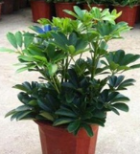
11 |  | 造景 (右) | 0.6m | 160
 |  |  | 1.5m | 3
12 | A.B座一楼 电梯旁 | 夏威夷 | 1.6m | 8
13 | 行政服务 大厅门两 边 | 非洲茉莉 | 1.5 | 2 | 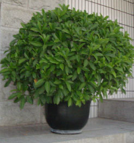
14 | 行政服务 大厅内门 口 | 步步高发 财树 | 1.8m | 6
15 | 行政大厅 服务台 | 绿萝吊兰 | 0.25m | 8
16 | 行政大厅 服务厅字 牌下 | 万年青 | 0.6m | 6
 |  | 大红星 | 0.6m | 10 | 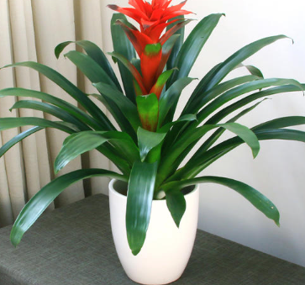
17 | A座三楼电 梯前室(A 座三楼至 十三楼) | 万青青 | 0.6m | 66
18 |  | 夏威夷 | 1.8m | 11
19 | A座单间电 梯前室 (二至十 三楼) | 龙须树 | 0.25m | 13 |  |  |  | 每层一盆
20 | A、B座二 楼电梯前 室 | 夏威夷 | 1.8m | 4 |  |  |  | 高档瓷盆
21 |  | 袖珍椰子 | 0.4m | 10
22 | A座二楼、 十三楼接 待室及茶 几 | 夏威夷 | 1.8m | 10
23 |  | 鸟巢 | 0.3m | 36
24 | A座九、十 楼接待室 | 夏威夷 | 1.8m | 4 |  |  |  | 高档瓷盆
25 |  | 小绿萝 | 0.3m | 12
26 | 室内办公 室(2大2 小同等规 格档次植 物 ) | 步步高发 财树 | 1.8m | 20
27 |  | 大君子兰 | 0.4m | 26
28 |  | 精品盆景 | 0.4m | 26
29 |  | 360型绿 萝 | 1.2m | 26
30 | A座二至十 三楼、B座 二至八楼 走道两头 | 鸭脚木 | 1.8m | 19
31 |  | 非洲茉莉 | 1.5m | 19
32 | B座三楼至 八楼电梯 前室 | 龙须树 | 1.5m | 6 |  |  |  | 共六楼
33 |  | 万年青 | 0.6m | 64
34 | 湖光大厦 十三楼走 道 | 步步高发 财树 | 1.8m | 2
35 |  | 万年青 | 0.6m | 8
36 | A座十二、 十三楼会 议室 | 夏威夷 | 1.8m | 8
37 | A座十二、 十三楼会 议室 | 绿萝 | 0.6m | 20
38 | 东湖路活动中心 | 绿萝柱 | 1.5m | 10
 |  | 万年青 | 0.6m | 50
 |  | 铁树 | 1.5m | 2
39 | 丁字桥六楼、七楼 | 万年青 | 0.6m | 50
 |  | 绿萝柱 | 1.5m | 8
 |  | 发财树 | 1.8m | 8
注：中标方更换花卉时，须采用与现有品种、规格（如高度、冠幅）、盆径及花色完全一致的健康植株，保证更换后的整体观赏效果达标，若无法采购到完全一致的品种，须提前报备（更换与原品种同档替代品），甲方验收不合格需无偿重换。

